关系图
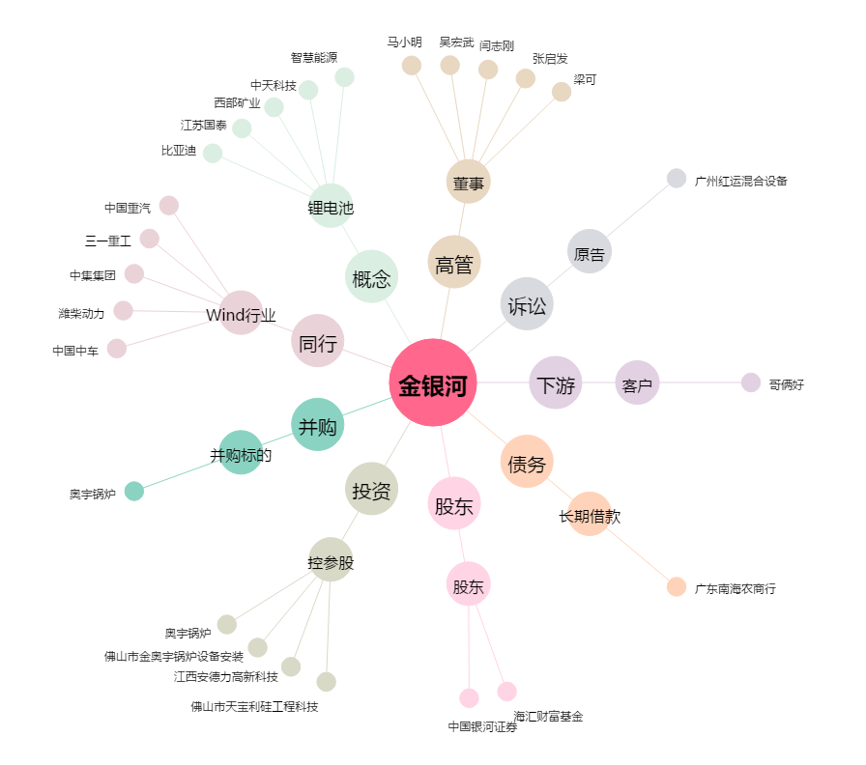
金银河[300619.SZ] - 关系概览图

